การใช้งาน
คำแนะนำการใช้งาน
 | 1 | วัตถุประสงค์ เพื่อใช้ประกอบการนำเสนอความก้าวหน้าในประชุมประจำเดือน สรุปความเห็นในที่ประชุม และประกอบการจัดทำรายงานวิชาการที่เกี่ยวข้องต่อไป เช่น progress report, Thesis

 | 2 | นศ.ใช้ไฟล์นี้ในการสรุปความก้าวหน้าในรอบเดือน โดยระบุ/แก้ไขข้อความในช่องตัวอักษรสีน้ำเงิน เท่านั้น |  |  |  |  | One-Page ก่อนประชุม

 | 3 | ส่งไฟล์ One-Page ล่วงหน้าให้กับผู้เข้าร่วมประชุมประจำเดือนทุกครั้ง

 | 4 | เปรียบเทียบเวลาที่ใช้ (%): |  | ให้ระบุ % เวลาที่ใช้ในในรอบเดือน ตามกลุ่ม งานประจำ /assignment/งานโปรเจคHi-FI/อื่นๆ โดยให้ผลรวมทุกช่องได้ 100%

 | 5 | นศ. ระบบุความเห็น/ข้อสรุปในที่ประชุมลงตาราง Warp-up |  |  | Warp-up หลังประชุม

 | 6 | ส่งไฟล์ One-Page ที่เติมความเห็นในที่ประชุม (Wrap-up) แล้วให้ผู้เกี่ยวข้องหลังประชุม (ถ้ามี)

 | 7 | ในการนำเสนอครั้งถัดไปให้ เลือกชีท "M">คลิ๊กขวาเลือกคำสั่ง "Move or copy"> เลือก "Create a copy" > เลือก "OK" (ตามรูป1)
 |  | เพื่อให้มีชีทในแต่ละเดือนเรียงต่อกันไปเรื่อยๆ โดยวางตำแหน่งเดือนล่าสุดไว้ในตำแหน่งชีทซ้ายสุดของไฟล์ Excel นี้ (ตามรูป 2)
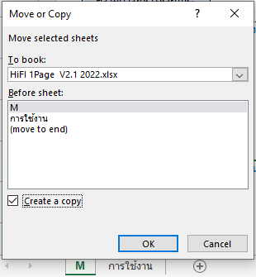

 |  |  | รูป 1 |  |  | รูป2

 | 8 | นศ. ตั้งชื่อไฟล์ Excel (seve as) โดยตั้งตามรูปแบบดังนี้
 |  | รูปแบบ | "1P+ปีที่เริ่ม+ชื่อย่อมหาวิทยาลัย+ชื่อบริษัท(ย่อ)+ชื่อนศ.+_ครั้งที่รายงาน"
 |  | ตัวอย่าง | 1P 64 CU Thanawat Pramote M01.xlsx
 |  |  | 1P 65 PSU Benya Mira M12.xlsx

แก้ไขเมื่อ 15 ก.พ.65

